画像
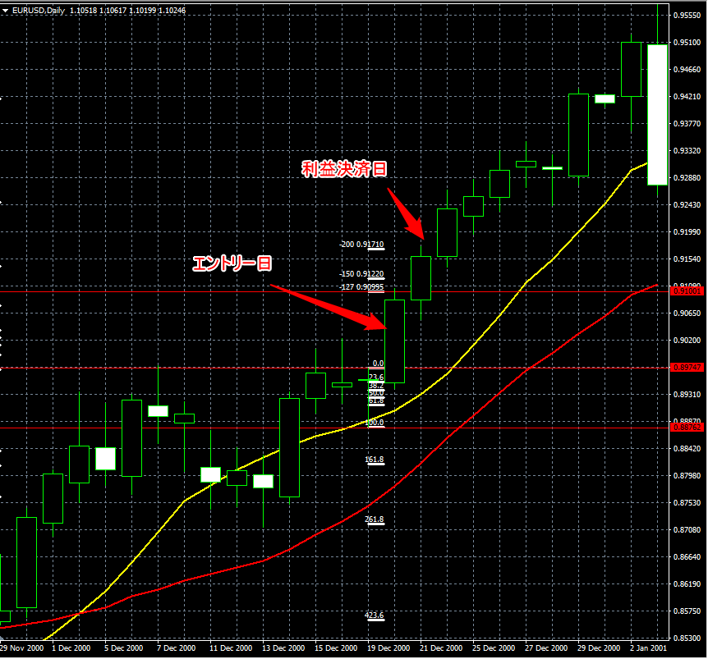
No.5 | 売りのPB 利益決済
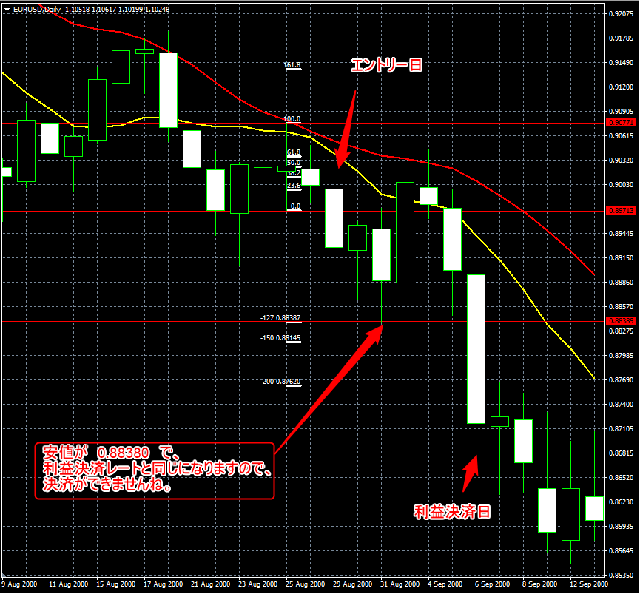

No.6 | 買いのPB 利益決済

